Cenário 1 - Login
Projeto: | Oveniot
Codigo da Demanda | BR-32
Analista: | Eduardo Kauan, Felippe Muniz
Data : | 2019-05-30
Versão: | 00.00.001

Objetos | Local Git
Login.js | \\moveserver03\Util\20080313
Cadastro.js | \\moveserver03\Util\20080313_teste

Caso de Teste: | Testar o login do usuário

Pré-Requisitos:
Possui usuario configurado para campanha 5 na base de testes.
Rodar o SQL: UPDATE MAILING SET CD_USUARIO = <SEU_CODIGO> WHERE CD_CAMPANHA = 5
Logar no sistema

Homologação

Id do TC | Cenário | Condição/Iteração com sistema | Massa de Teste | Esperado / Valor esperado | Print Screen da Tela Esperada | Status – Desenvolvimento | Status – Qualidade | PrintScreen Evidência
RF002-01-TC01 | Permitir o login no sistema utilizando email e senha | Abrir o site http://oveniot.azurewebsites.net, selecionar a opção/LOGIN; digitar email do usuário no campo Login; ir para campo Senha | Email do usuário = brandao@gmail.com | Permitir sair do campo Login sem mensagem de Erro | 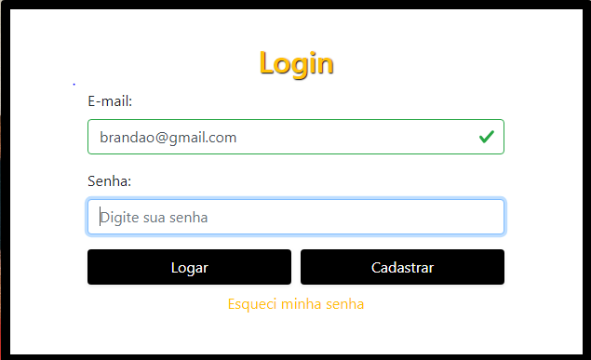 | OK | OK | N/A
RF002-01-TC02 | Permitir o login no sistema utilizando email e senha | Abrir o site http://oveniot.azurewebsites.net, selecionar a opção/menu LOGIN; digitar email do usuário no campo Login; ir para campo Senha | Email do usuário = EmailErrado.gmail.com | Exibir a mensagem de erro "Email/Login Inválido"; voltar para campo Login | 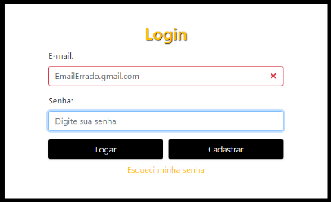 | OK | OK | N/A
RF002-01-TC03 | Permitir o login no sistema utilizando email e senha | Abrir o site http://oveniot.azurewebsites.net, selecionar a opção/menu LOGIN; digitar email do usuário no campo Login; ir para campo Senha | Email do usuário = null/em branco | Exibir a mensagem de erro "Favor digitar email no campo Login"; voltar para campo Login | 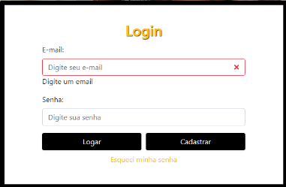 | OK | OK | N/A
RF002-02 | Consistir o campo "Login" com email válido | Logar no sistema, clicar na opção de busca do cliente no menu principal, digitar o CÓDIGO do cliente. | Código do Cliente: 123 | O sistema deve preencher o código com zeros a esquerda: "00123" e apresentar os dados do cliente: "SENHOR DAS ESTRELAS" |  | OK | OK | N/A
RF002-02 | Consistir o campo "Senha" com dados válidos | Logar no sistema, clicar na opção de busca do cliente no menu principal, digitar o CÓDIGO do cliente. | Código do Cliente: | Ao deixar em branco o campo e preencher, o sistema deverá fornecer um aviso que o código está em branco e não deve permitir a busca. |  | OK | OK | N/A
RF002-02 | Consistir o campo "Email" com email válido | Abrir o site http://oveniot.azurewebsites.net, selecionar a opção/menu CADASTRO; digitar email do usuário no campo EMAIL ir para campo nome | Email usuário = usuário@domínio.com | Exibir a mensagem de erro "Email/Login Inválido"; voltar para campo Login |  | OK | OK | N/A
RF002-02 | Consistir o campo "Email" com email válido | Abrir o site http://oveniot.azurewebsites.net, selecionar a opção/menu CADASTRO; digitar email do usuário no campo EMAIL ir para campo nome | Email usuário = formato errado.com | Permitir sair do campo Login sem mensagem de Erro |  | OK | OK | N/A
RF002-02 | Consistir o campo "Usuário" com dados válidos | Abrir o site http://oveniot.azurewebsites.net, selecionar a opção/menu CADASTRO; digitar email do usuário no campo NOME ir para campo senha | Nome = >=3 caracteres | Permitir sair do campo Nome sem mensagem de Erro |  | OK | OK | N/A
RF002-02 | Consistir o campo "Usuário" com dados válidos | Abrir o site http://oveniot.azurewebsites.net, selecionar a opção/menu CADASTRO; digitar email do usuário no campo NOME ir para campo senha | Nome = <3 caracteres | Exibir a mensagem de erro "Nome Inválido"; voltar para campo nome |  | OK | OK | N/A
RF002-02 | Consistir o campo "senha" com dados válidos | Abrir o site http://oveniot.azurewebsites.net, selecionar a opção/menu CADASTRO; digitar email do usuário no campo SENHA ir para campo senha | Senha = >=8 caracteres | Permitir sair do campo Senha sem mensagem de Erro |  | OK | OK | N/A
RF002-02 | Consistir o campo "senha" com dados válidos | Abrir o site http://oveniot.azurewebsites.net, selecionar a opção/menu CADASTRO; digitar email do usuário no campo SENHA ir para campo senha | Senha = <8 caracteres | Exibir a mensagem de erro "Senha Inválida"; voltar para campo senha |  | OK | OK | N/A
RF002-02 | Consistir o campo "confirmação desenha" com dados válidos | Abrir o site http://oveniot.azurewebsites.net, selecionar a opção/menu CADASTRO; digitar email do usuário no campo CONFIRMAÇÃO DE SENHA ir para campo senha | Confirmação de Senha = senha | Permitir sair do campo Confirmação de Senha sem mensagem de Erro |  | OK | OK | N/A
RF002-02 | Consistir o campo "confirmação desenha" com dados válidos | Abrir o site http://oveniot.azurewebsites.net, selecionar a opção/menu CADASTRO; digitar email do usuário no campo CONFIRMAÇÃO DE SENHA ir para campo senha | Confirmação de Senha != senha | Exibir a mensagem de erro "Senhas diferem"; voltar para campo senha |  | OK | OK | N/A

Tester: | Paulo Costa
Data de homologação: | 2019-05-30

